Dicas
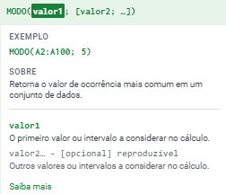
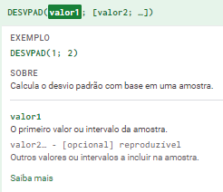
Média |  | Variância
Fórmula =MÉDIA() | Digite a fórmula e em seguida o intervalo que deseja calcular | Fórmula =VAR() | Digite a fórmula e em seguida o intervalo que deseja calcular
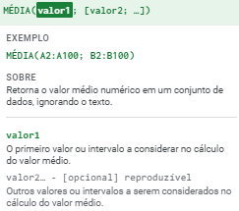
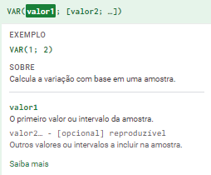

Moda |  | Desvio padrão
Fórmula =MODO() | Digite a fórmula e em seguida o intervalo que deseja calcular | Fórmula =DESVPAD() | Digite a fórmula e em seguida o intervalo que deseja calcular

